情報保存用ファイル
■情報保存用のファイルについて

情報保存のファイル形式はXMLを使用する。
フォーマットは以下の通り

<Root>
<LogPath>Log\__log_{TimeFormat}.log</LogPath>
<LogFileTimeFormat>yyyymmdd_hhmmss</LogFileTimeFormat>
<Item1>
<ProcessName>notepad</ProcessName>
<Time>1:00:00</Time>
<RemainingTime>00:00:00</RemainingTime>
<Notification>Notification</Notification>
</Item1>
</Root>
 | ※（本書内の検索用に以下にテキストとしても記載する）
 | <Root>
 | <LogPath>Log\__log_{TimeFormat}.log</LogPath>
 | <LogFileTimeFormat>yyyymmdd_hhmmss</LogFileTimeFormat>
 | <Item1>
 | <ProcessName>1:00:00</ProcessName>
 | <Time>1:00:00</Time>
 | <RemainingTime>00:00:00</RemainingTime>
 | <Notification>Notification</Notification>
 | </Item1>
 | </Root>

Jsonを.NETで扱う場合は、NuGetパッケージ「Newtonsoft.Json 」を別途インストールが必要なため、不採用とする。
※ファイル格納検討時の以下の記載は念のため残しておきます。
※JSONにする場合は以下の通り

{
"LogPath": "Log\\__log_{TimeFormat}.log",
"LogFileTimeFormat": "yyyymmdd_hhmmss",
"Item1": {
"ProcessName": "notepad",
"Time": "1:00:00",
"Remaining Time": "00:00:00",
"Notification": "Notification"
}
}
 | ※（本書内の検索用に以下にテキストとしても記載する）
 | {
 | "LogPath": "Log\\__log_{TimeFormat}.log",
 | "LogFileTimeFormat": "yyyymmdd_hhmmss",
 | "Item1": {
 | "ProcessName": "notepad",
 | "Time": "1:00:00",
 | "Remaining Time": "00:00:00",
 | "Notification": "Notification"
 | }
 | }

※その他、備考、候補など
Iniファイルは古い形式のため不採用。
テキストファイルは、KeyとValueの扱いの実装にコストがかかりそうなため不採用。

その他
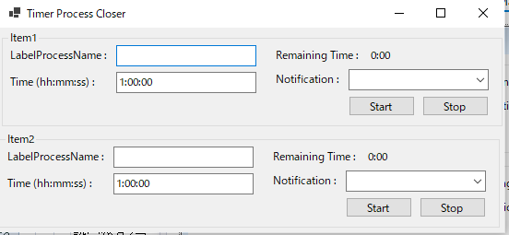
■更新
240811 | ファイル作成（機能_概要シート作成）
240811 | 列幅：1.6
240812 | 機能的には完成（簡易動作チェック済み、[chrome,notepadで確認]）
240813 | 画面更新

■画面案1240811

